상품제안서
RPET리유저블백 컬러(소) | 상품코드: S29756

 |  |  |  |  |  |  | 02-713-8555 | www.synergygift.co.kr
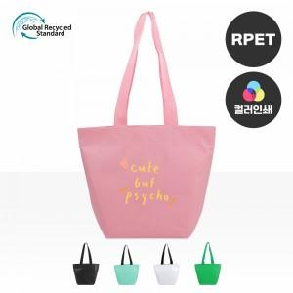

【상세/제작정보】 | <p><span style="font-size: 14pt;">※ 양면인쇄시 디자인 다르면 추가비용 발생됩니다.​</span></p><p><span style="font-size: 14pt;">※ 컬러인쇄 사이즈 190*190mm 기준</span></p>

【인쇄/포장옵션】 | 실크, 풀칼라 / OPP(비닐)

【공급단가】 | 수량 | 100~ | 300~ | 1,000~ | 3,000~ | 10,000~
*VAT별도 | 단가 | 2,250원 | 2,100원 | 2,000원 | 1,970원 | 1,900원

【상품 URL】 | https://www.synergygift.co.kr:443/src/goods_detail.php?gdno=29756

